Лист1
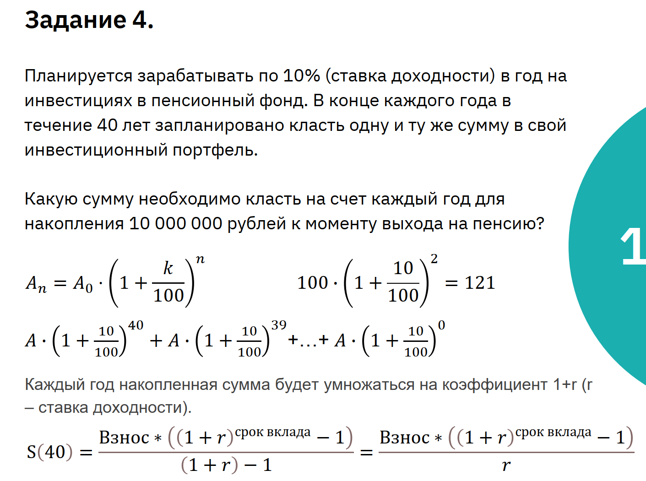
Ставка доходности | 4%
Срок накопления (лет) | 3
Сумма вклада в год | 32,034.85 ₽
Накопленная сумма | 100,000.00 ₽

